Vejledning
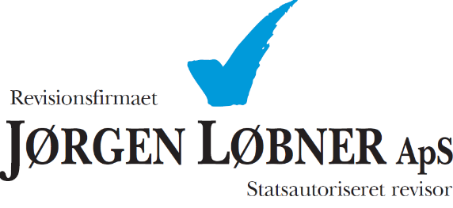

 |  | Besøg loebner.dk

Elektronisk kasserapport - vejledning:

Start med at indtaste virksomhedens navn mv. på arket "Kasserapport".

Udfyld derefter primobeholdningerne for henholdsvis kassen og banken. (OBS. hvis banken har en negativ saldo, skrives beløbet med - (minus) foran.).

Herefter starter indtastningen af de enkelte bilag.
 | Start med at indtaste dato i kolonnen "Dato".

 | Dernæst indtastes bilagsnummer i kolonnen "Bilag".

 | Derefter skrives en passende tekst/beskrivelse i kolonnen "Tekst".

 | Hvis ikke andet er aftalt, udfyldes kolonnen "konto" af revisor.

 | Det betalte/modtagede beløb indtastes i kolonnen "Kasse" eller "Bank". (Hvis der er tale om en udbetaling/hævning skal der tastes - (minus) foran beløbet.).

 | Kolonnerne "Akkumuleret saldo" viser løbende saldoen for henholdsvis kassen og banken. Det er vigtigt at sørge for at at kassebeholdningen og banken hele tiden stemmer, da fejl herved kan undgås.

Når hele arket er udfyldt, overføres ultimoværdierne til primoværdierne på et nyt ark.

Gem gerne kasserapporterne med et passende navn f.eks. "Januar 2020"

Der kan kun tastes i de lyseblå felter og det er vigtigt at beløb indtastes og ikke kopieres eller lignende.

